GraficoMapa
País | População
 | 212559417
 | 328239523
 | 25364307
 | 55,268,100
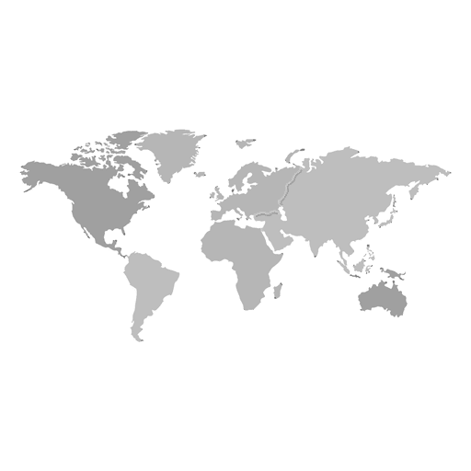
33 | 30
20 | 65
83 | 23
47 | 68

